Hoja1
NOMBRE PATRON | TIPO DE PATRON | PROBLEMAS RESUELVE | DIAGRAMA CLASE | VENTAJAS | DESVENTAJAS | PATRONES RELACIONADOS
Factory Method | Creacional | • Desacoplamiento de la creación de objetos. • Permitir la extensión de la clase sin modificar el código existente. • Definir un punto de extensión para la creación de objetos. | 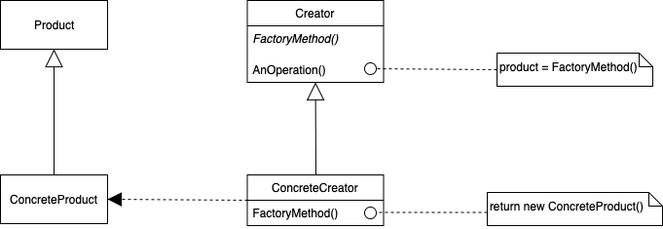 | • Promueve la extensibilidad y el desacoplamiento. • Permite la implementación de clases concretas por subclases. • Facilita la adición de nuevos productos. | • Introduce una complejidad adicional. • Puede hacer que el código sea más difícil de entender. • Aumenta el número de subclases. | • Abstract Factory • Singleton • Prototype
Abstract Factory: | Creacional | • Creación de familias de objetos relacionados. • Desacoplamiento entre el código cliente y las clases concretas. • Flexibilidad en la selección de implementaciones específicas. | 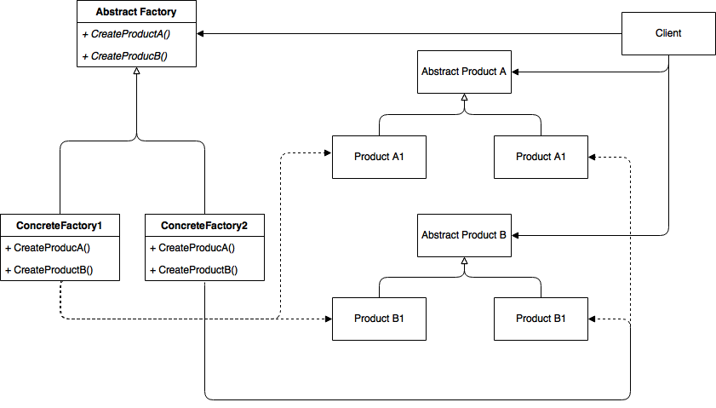 | • Proporciona una interfaz para crear familias de objetos relacionados. • Promueve el desacoplamiento y la modularidad. • Permite la fácil adición de nuevas familias de productos. | • Introduce complejidad adicional. • Aumenta el número de clases y la complejidad del código. • Puede resultar en una infraestructura demasiado generalizada. | • Factory Method • Builder • Singleton
Builder | Creacional | • Creación de objetos complejos paso a paso. • Separación de la construcción y la representación. • Flexibilidad en la creación de diferentes representaciones del mismo objeto. | 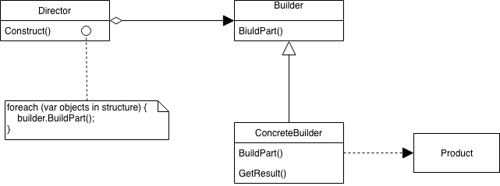 | • Reutilización de código. • Separación de preocupaciones. • Control detallado sobre el proceso de construcción. | • Complejidad adicional. • Más código y clases. • Posible sobrecarga de rendimiento. | • Factory Method • Abstract Factory • Prototype
Prototype | Creacional | • Creación de nuevos objetos clonando un prototipo existente. • Reducción de la duplicación de código. • Ocultamiento de la complejidad de creación de instancias. | 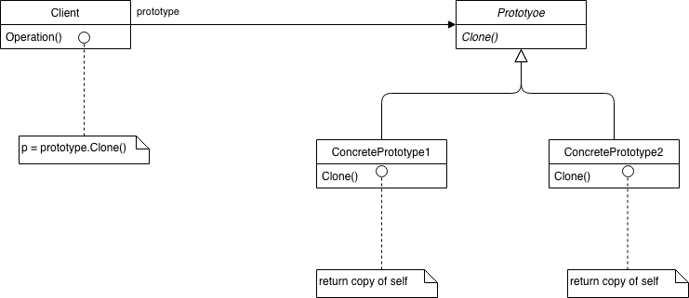 | • Facilita la creación de objetos. • Reduce la duplicación de código. • Oculta los detalles de la creación de instancias. | • Puede introducir complejidad en la gestión de prototipos. • Requiere una implementación cuidadosa del método de clonación. • No es adecuado para objetos con referencias circulares. | • Factory Method • Abstract Factory • Builder
Singleton | Creacional | • Garantizar que una clase tenga solo una instancia. • Proporcionar un punto de acceso global a esa instancia. • Controlar el acceso a recursos compartidos. | 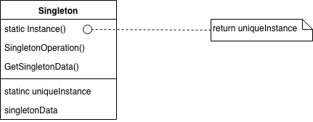 | • Garantiza una única instancia de la clase. • Facilita el acceso global. • Control sobre la creación y el acceso a la instancia. | • Puede dificultar la prueba unitaria. • Puede introducir acoplamiento indirecto. • Difícil de extender en aplicaciones distribuidas. | • Factory Method • Abstract Factory • Builder
Adapter: | Estructural | • Adaptar interfaces incompatibles entre sí. • Permitir que objetos con interfaces incompatibles trabajen juntos. • Facilitar la reutilización de clases existentes. |  | • Permite que clases incompatibles trabajen juntas. • Promueve la reutilización de código. • Facilita la interoperabilidad entre sistemas existentes. | • Introduce una capa adicional de abstracción. • Puede aumentar la complejidad y el acoplamiento. • Puede afectar el rendimiento si no se implementa correctamente. | • Bridge • Proxy • Decorator
Bridge | Estructural | • Desacoplar una abstracción de su implementación para que puedan variar independientemente. • Permitir cambios en las clases abstracción e implementación de forma independiente. • Facilitar la reutilización de código. | 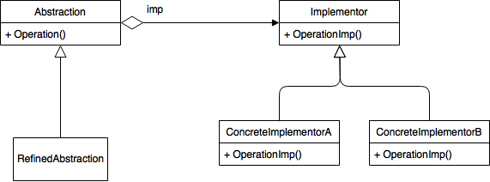 | • Desacoplamiento entre abstracción e implementación. • Flexibilidad para extender y mantener el código. • Promueve el principio de separación de preocupaciones. | • Introduce complejidad adicional. • Requiere una jerarquía de clases adicionales. • Puede ser excesivo para sistemas pequeños y simples. | • Adapter • Decorator • Composite
Composite | Estructural | • Tratar objetos individuales y composiciones de objetos de manera uniforme. • Construir estructuras jerárquicas. • Permitir que los clientes traten a los objetos compuestos y a los individuales de manera uniforme. | 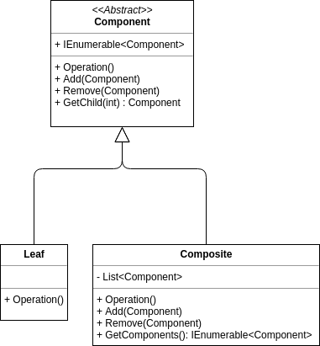 | • Facilita el manejo de estructuras jerárquicas. • Permite el tratamiento uniforme de objetos individuales y compuestos. • Proporciona flexibilidad y extensibilidad. | • Puede hacer que el diseño sea demasiado generalizado. • No es adecuado para todas las situaciones de modelado. • Aumenta la complejidad del código. | • Composite • Decorator • Iterator
Decorator | Estructural | • Agregar comportamiento a objetos individuales de manera dinámica y flexible. • Extender funcionalidades sin modificar las clases existentes. • Permitir la combinación flexible de comportamientos. | 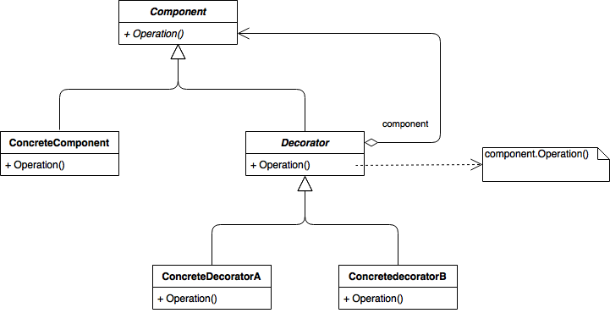 | • Añade responsabilidades a los objetos de manera flexible. • Permite la extensión de funcionalidades sin modificar las clases existentes. • Facilita la combinación de comportamientos. | • Puede resultar en una proliferación de clases. • Aumenta la complejidad y la sobrecarga. • Los objetos pueden volverse difíciles de entender y mantener. | • Decorator. • Composite. • Proxy.
Facade | Estructural | • Simplificar y unificar una interfaz compleja de un subsistema. • Ocultar la complejidad del sistema. • Proporcionar un punto de entrada único al subsistema. | 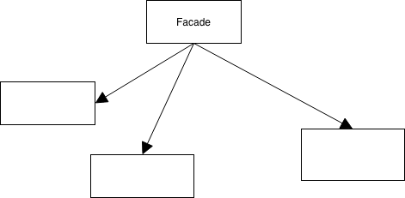 | • Reduce la complejidad del código cliente. • Oculta los detalles de implementación del subsistema. • Proporciona una interfaz unificada y fácil de usar. | • Puede ocultar excesivamente la complejidad subyacente. • Puede introducir una dependencia adicional. • No debe usarse para exponer todo el subsistema. | • Adapter. • Mediator. • Proxy.
Flyweight | Estructural | • Manejar grandes cantidades de objetos livianos de manera eficiente. • Reducir la cantidad de memoria utilizada. • Compartir objetos intrínsecos entre múltiples contextos. | 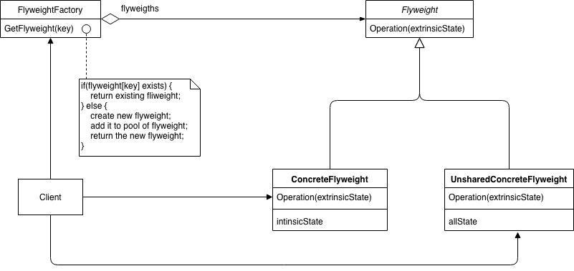 | • Reduce la cantidad de memoria utilizada. • Mejora el rendimiento al compartir objetos intrínsecos. • Permite manejar grandes cantidades de objetos de manera eficiente. | • Puede aumentar la complejidad y la sobrecarga de gestión. • La aplicación incorrecta puede reducir el rendimiento. • Requiere una identificación clara de los objetos intrínsecos y extrínsecos. | • Singleton. • Prototype. • Composite.
Proxy | Estructural | • Controlar el acceso a un objeto. • Proporcionar un sustituto o representante de otro objeto. • Permitir la creación de objetos bajo demanda. | 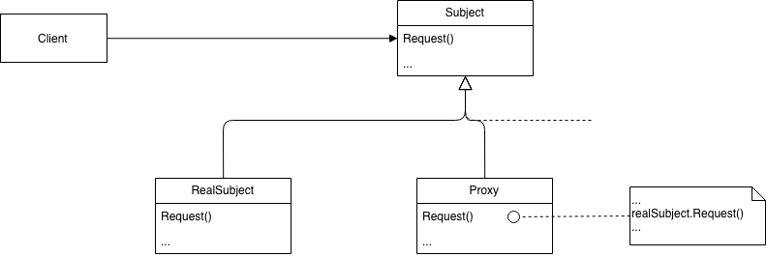 | • Proporciona un control sobre el acceso a un objeto. • Permite la creación de objetos bajo demanda. Facilita la implementación de la lógica adicional antes o después de acceder a un | • Puede introducir una complejidad adicional. • Posible impacto en el rendimiento debido al redireccionamiento. • Aumenta la complejidad de la arquitectura. | • Decorator. • Adapter. Bridge.
Chain of Responsibility | Comportamiento | • Desacoplar el remitente de los receptores. • Permitir que varios objetos manejen una solicitud. • Reducir la dependencia entre el remitente y los receptores. | 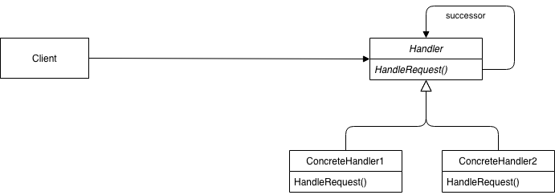 | • Promueve el desacoplamiento entre el remitente y los receptores. • Permite la flexibilidad en la asignación de responsabilidades. • Simplifica el código cliente al eliminar la dependencia directa entre remitente y receptor. | • Puede resultar en una falta de claridad en el flujo del programa. • Puede ser difícil de depurar en sistemas complejos. • Requiere una cadena adecuada de manejo de solicitudes. | • Command. • Mediator. • Observer.
Command | Comportamiento | • Encapsular una solicitud como un objeto. • Permitir la parametrización de clientes con diferentes solicitudes. • Permitir la encolado y registro de solicitudes. | 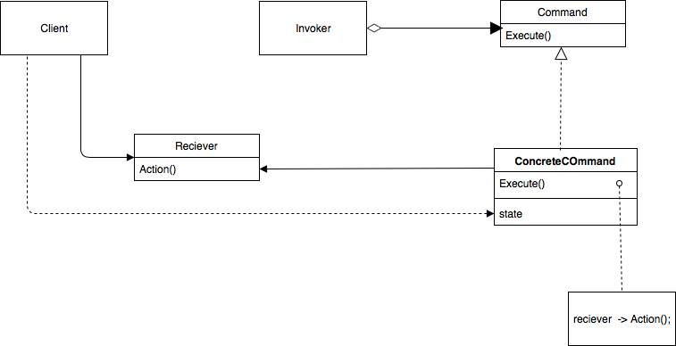 | • Promueve el desacoplamiento entre emisores y receptores. • Permite la parametrización de solicitudes. • Facilita la realización de operaciones reversibles. | • Puede introducir una complejidad adicional. • Requiere la creación de clases de comando adicionales. • Puede aumentar la sobrecarga de memoria. | • Chain of Responsibility. • Observer. • Memento.
Interpreter | Comportamiento | • Interpretar lenguajes o expresiones. • Facilitar la interpretación de un lenguaje o formato. • Permitir la extensibilidad de la gramática. | 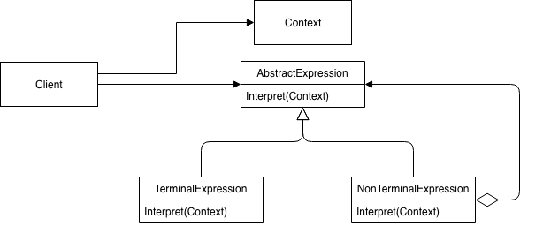 | • Facilita la creación de un intérprete para un lenguaje específico. • Permite la extensión del intérprete con nuevas reglas de interpretación. • Separa la gramática y la interpretación. | • Puede ser complejo de implementar, especialmente para lenguajes complejos. • Puede introducir una sobrecarga de rendimiento. • Requiere una definición clara de la gramática del lenguaje. | • Composite. • Strategy. • Visitor.
Iterator | Comportamiento | • Proporcionar una manera uniforme de acceder a los elementos de una colección. • Ocultar los detalles de implementación de la colección. • Permitir la iteración sobre diferentes estructuras de datos de manera uniforme. | 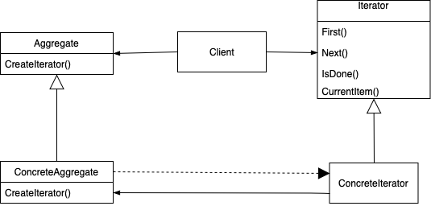 | • Proporciona un método uniforme para acceder a los elementos de una colección. • Oculta los detalles de implementación de la colección subyacente. • Facilita la iteración sobre estructuras de datos complejas. | • Puede no ser adecuado para todas las estructuras de datos. • Requiere la implementación de un iterador para cada tipo de colección. • Puede introducir una complejidad adicional. | • Composite. • Visitor. • Observer.
Mediator | Comportamiento | • Desacoplar componentes de un sistema. • Promover la modificación mínima. • Centralizar la lógica de interacción entre objetos. | 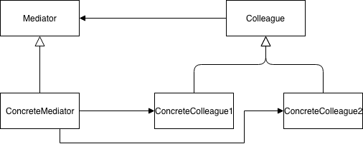 | • Promueve el desacoplamiento entre componentes. • Centraliza la lógica de interacción. • Simplifica la comunicación entre objetos. | • Puede introducir una complejidad adicional. • Requiere una cuidadosa planificación y diseño. • Puede resultar en un objeto mediador sobrecargado. | • Observer. • Facade. • Command.
Memento | Comportamiento | • Capturar y restaurar el estado interno de un objeto. • Permitir que un objeto vuelva a un estado anterior. • Preservar la encapsulación del objeto. |  | • Permite que un objeto vuelva a un estado anterior. • Preserva la encapsulación. • Facilita la implementación de operaciones deshacer/rehacer. | • Puede aumentar la complejidad y el consumo de memoria. • Requiere el almacenamiento de estados anteriores. • Puede afectar el rendimiento en sistemas grandes. • Patrones relacionados: | • Command. • Observer. • State.
Observer | Comportamiento | • Establecer una relación de uno a muchos entre objetos. • Notificar y actualizar automáticamente a los observadores cuando cambia el estado de un objeto. • Desacoplar el sujeto de sus observadores. | 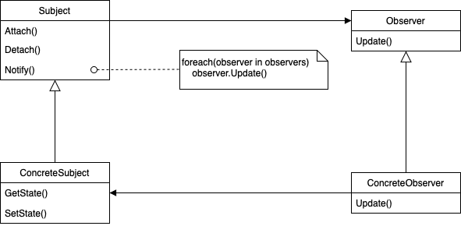 | • Desacopla el sujeto de sus observadores. • Facilita la adición y eliminación de observadores. Permite notificaciones automáticas y actualizaciones | • Los observadores pueden recibir notificaciones no deseadas. • Posible complejidad en la gestión de múltiples observadores. • Puede ser difícil de depurar en sistemas complejos. | • Mediator. • PublisherSubscriber. • Memento.
State | Comportamiento | • Modelar estados y comportamientos dependientes del estado. • Eliminar condicionales basados en estados. • Evitar la explosión combinatoria de condicionales. |  | • Facilita la implementación de objetos cuyo comportamiento varía según su estado. • Evita las transiciones condicionales. • Promueve la encapsulación del estado. | • Puede aumentar la complejidad al introducir múltiples clases de estado. • Requiere la identificación clara de los diferentes estados y transiciones. • Puede ser difícil de depurar en sistemas grandes. | • Strategy. • Memento. • Observer.
Strategy | Comportamiento | • Permitir que un algoritmo varíe independientemente de los clientes que lo usan. • Facilitar la selección de un algoritmo entre varios disponibles. • Promover el desacoplamiento entre algoritmos y clientes. |  | • Promueve el desacoplamiento entre algoritmos y clientes. • Permite la sustitución de algoritmos en tiempo de ejecución. • Facilita la implementación de nuevos algoritmos. | • Puede introducir una complejidad adicional. • Requiere la definición clara de interfaces de algoritmo. Puede resultar en un mayor número de clases y abstracciones | • State. • Template Method. • Observer.
Template Method | Comportamiento | • Definir el esqueleto de un algoritmo en una operación. • Permitir que las subclases redefinan partes específicas del algoritmo. • Evitar la duplicación de código en las subclases. | 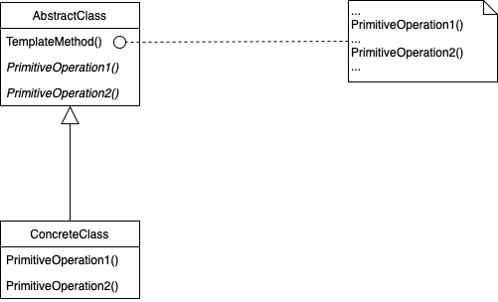 | • Define una estructura general para un algoritmo. • Permite que las subclases redefinan partes específicas del algoritmo. • Facilita la extensión y mantenimiento del código. | • Puede restringir la flexibilidad al definir la estructura del algoritmo. • Requiere el diseño cuidadoso de los métodos a ser redefinidos. • Puede resultar en una jerarquía de clases rígida. | • Strategy. • Observer. Factory Method
Visitor | Comportamiento | • Separar algoritmos de la estructura de los objetos sobre los que operan. • Agregar nuevos comportamientos a una estructura de objetos existente sin modificar dicha estructura. • Realizar operaciones sobre una colección de objetos con diferentes tipos. | 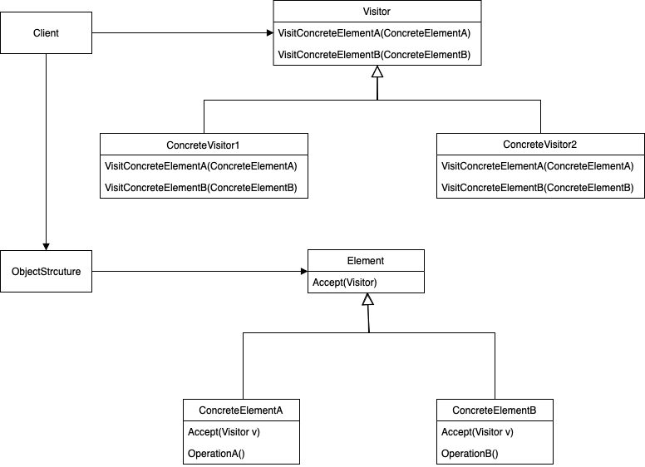 | • Permite agregar nuevos comportamientos a una estructura de objetos existente. • Facilita la implementación de operaciones complejas en una colección de objetos. • Promueve el desacoplamiento entre la estructura de objetos y los algoritmos. | • Puede ser complejo de implementar, especialmente en estructuras de objetos complejas. • Requiere la modificación de la jerarquía de clases existente. • Puede dificultar la comprensión del flujo del programa. | • Iterator. • Composite. • Strategy.

